Karte
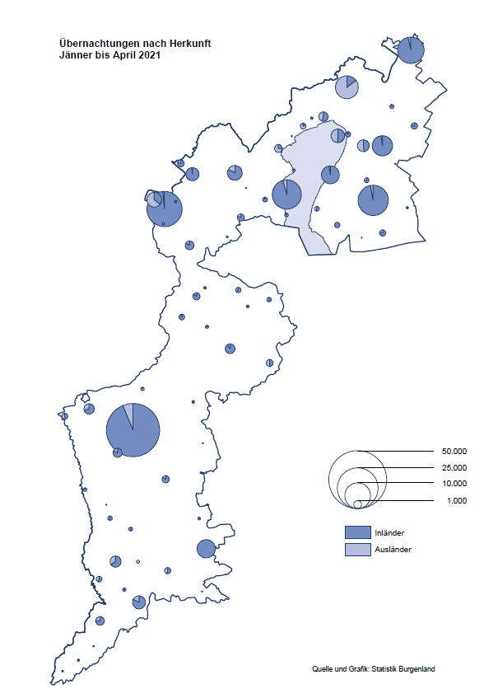

Bgld
Ankünfte nach Unterkunftsart |  |  |  |  |  |  |  | Übernachtungen nach Unterkunftsart |  |  |  |  |  |  |  | Daten für Grafik 2:
April 2021 |  |  |  |  |  |  |  | April 2021 |  |  |  |  |  |  |  |  | Monat | 2021 | 2020 | Ø 2010-2020 | 2020 | 2019 | 2018 | 2017 | 2016 | 2015 | 2014 | 2013 | 2012 | 2011 | 2010

Unterkunftsart | Ankünfte |  |  |  |  |  |  | Unterkunftsart | Übernachtungen |  |  |  |  |  |  |  |  | 159,995 | 2,287,961 | 2,920,278 | 2,287,961 | 3,144,232 | 3,050,564 | 3,092,657 | 3,084,025 | 2,914,691 | 2,912,637 | 2,853,243 | 2,938,655 | 2,933,357 | 2,911,034
 | Inländer |  | Ausländer |  | insgesamt |  |  |  | Inländer |  | Ausländer |  | insgesamt
 | 2020 | 2021 | 2020 | 2021 | 2020 | 2021 | % |  | 2020 | 2021 | 2020 | 2021 | 2020 | 2021 | % | Jänner | 1 | 29,476 | 145,353 | 138,168 | 145,353 | 142,561 | 145,246 | 145,386 | 144,674 | 134,038 | 133,981 | 132,179 | 136,230 | 128,519 | 131,684
 |  |  |  |  |  |  |  |  |  |  |  |  |  |  |  | Feber | 2 | 34,472 | 151,431 | 139,118 | 151,431 | 140,588 | 142,295 | 142,728 | 145,581 | 135,782 | 142,631 | 131,305 | 135,387 | 132,050 | 130,518
Burgenland | 1,000 | 6,621 | 238 | 1,390 | 1,238 | 8,011 |  | Burgenland | 3,721 | 42,559 | 1,351 | 7,696 | 5,072 | 50,255 |  | März | 3 | 45,792 | 64,358 | 148,120 | 64,358 | 163,253 | 168,732 | 155,317 | 173,021 | 148,988 | 147,200 | 164,265 | 148,907 | 139,865 | 155,416
Gewerbl. Beherbergungsbetrieb | 742 | 2,844 | 109 | 1,026 | 851 | 3,870 |  | Gewerbl. Beherbergungsbetrieb | 2,072 | 9,739 | 582 | 5,743 | 2,654 | 15,482 |  | April | 4 | 50,255 | 5,072 | 193,444 | 5,072 | 244,826 | 224,025 | 232,034 | 202,440 | 201,029 | 212,756 | 185,187 | 215,698 | 211,430 | 193,387
5/4-Stern | 43 | 645 | 6 | 320 | 49 | 965 |  | 5/4-Stern | 148 | 2,831 | 36 | 1,143 | 184 | 3,974 |  | Mai | 5 |  | 46,179 | 267,078 | 46,179 | 283,418 | 306,488 | 278,950 | 328,809 | 292,559 | 285,056 | 297,188 | 278,023 | 257,616 | 283,574
3-Stern | 556 | 1,914 | 86 | 464 | 642 | 2,378 |  | 3-Stern | 1,459 | 5,613 | 471 | 1,667 | 1,930 | 7,280 |  | Juni | 6 |  | 233,437 | 307,010 | 233,437 | 353,757 | 312,160 | 347,452 | 298,750 | 304,686 | 319,646 | 276,693 | 292,628 | 343,074 | 294,830
2/1-Stern | 143 | 285 | 17 | 242 | 160 | 527 |  | 2/1-Stern | 465 | 1,295 | 75 | 2,933 | 540 | 4,228 |  | Juli | 7 |  | 447,640 | 423,318 | 447,640 | 430,134 | 431,967 | 436,808 | 437,717 | 417,086 | 403,168 | 408,674 | 409,575 | 413,893 | 419,841
Privatquartier nicht auf Bauernhof | 103 | 256 | 45 | 133 | 148 | 389 |  | Privatquartier nicht auf Bauernhof | 263 | 703 | 200 | 503 | 463 | 1,206 |  | Aug | 8 |  | 546,671 | 508,075 | 546,671 | 513,292 | 486,508 | 503,565 | 510,434 | 483,048 | 494,104 | 488,499 | 519,743 | 517,405 | 525,560
Privatquartier auf Bauernhof | 39 | 60 | 15 | 23 | 54 | 83 |  | Privatquartier auf Bauernhof | 97 | 111 | 49 | 85 | 146 | 196 |  | Sept | 9 |  | 369,853 | 293,791 | 369,853 | 301,838 | 294,404 | 306,558 | 299,008 | 282,739 | 260,716 | 264,879 | 291,135 | 281,631 | 278,944
Campingplatz | 0 | 1,681 | 0 | 8 | 0 | 1,689 |  | Campingplatz | 0 | 3,362 | 0 | 16 | 0 | 3,378 |  | Okt | 10 |  | 203,553 | 212,194 | 203,553 | 225,667 | 217,367 | 218,450 | 217,470 | 203,272 | 206,019 | 203,858 | 211,959 | 211,883 | 214,636
Kurheim der Sozialvers.träger | 38 | 340 | 0 | 0 | 38 | 340 |  | Kurheim der Sozialvers.träger | 532 | 9,189 | 0 | 21 | 532 | 9,210 |  | Nov | 11 |  | 46,036 | 164,967 | 46,036 | 193,867 | 183,958 | 181,241 | 179,370 | 171,475 | 171,477 | 179,421 | 179,009 | 165,174 | 163,604
Private und öffentliche Kurheime | 32 | 1,117 | 6 | 9 | 38 | 1,126 |  | Private und öffentliche Kurheime | 544 | 18,222 | 169 | 87 | 713 | 18,309 |  | Dez | 12 |  | 28,378 | 124,993 | 28,378 | 151,031 | 137,414 | 144,168 | 146,751 | 139,989 | 135,883 | 121,095 | 120,361 | 130,817 | 119,040
Jugendherberge | 8 | 57 | 24 | 15 | 32 | 72 |  | Jugendherberge | 14 | 93 | 61 | 100 | 75 | 193
Ferienwohnung, Ferienhaus | 37 | 188 | 39 | 175 | 76 | 363 |  | Ferienwohnung, Ferienhaus | 195 | 964 | 290 | 1,137 | 485 | 2,101 |  | Überschrift1: | Übernachtungen im Burgenland 2015
Sonstige Unterkunft | 1 | 78 | 0 | 1 | 1 | 79 |  | Sonstige Unterkunft | 4 | 176 | 0 | 4 | 4 | 180 |  | Überschrift2: | im Vergleich zu 2015 und Ø 2005-2015

Übernachtungen im April nach Unterkunftsarten
Übernachtungen nach Monaten
 | Ø 2010-2020 | 2020 | 2021
Jänner | 138,168 | 145,353 | 29,476
Feber | 139,118 | 151,431 | 34,472
März | 148,120 | 64,358 | 45,792
April | 193,444 | 5,072 | 50,255
Mai | 267,078 | 46,179
Juni | 307,010 | 233,437
Juli | 423,318 | 447,640
Aug | 508,075 | 546,671
Sept | 293,791 | 369,853
Okt | 212,194 | 203,553
Nov | 164,967 | 46,036
Dez | 124,993 | 28,378
 |  |  |  |  |  |  |  |  |  |  |  |  |  |  |  | Daten für Grafik 1:
 |  |  |  |  |  |  |  |  |  |  |  |  |  |  |  |  | 2021 | 2020
 |  |  |  |  |  |  |  |  |  |  |  |  |  |  |  | 5/4-Stern | 3,974 | 184
 |  |  |  |  |  |  |  |  |  |  |  |  |  |  |  | 3-Stern | 7,280 | 1,930
 |  |  |  |  |  |  |  |  |  |  |  |  |  |  |  | 2/1-Stern | 4,228 | 540
 |  |  |  |  |  |  |  |  |  |  |  |  |  |  |  | Privatquartier | 1,402 | 609
 |  |  |  |  |  |  |  |  |  |  |  |  |  |  |  | Campingplatz | 3,378 | 0
 |  |  |  |  |  |  |  |  |  |  |  |  |  |  |  | Kurheim, Erhol. | 27,519 | 1,245
 |  |  |  |  |  |  |  |  |  |  |  |  |  |  |  | Sonst. Unterk. | 2,474 | 564

 |  |  |  |  |  |  |  |  |  |  |  |  |  |  |  | Kontrolle | 50,255 | 5,072

6 |  |  |  |  |  |  |  |  | 7

Gemeinde20
Die 20 Gemeinden mit den meisten Übernachtungen
April 2021

Gemeinde | Ankünfte |  |  | Übernachtungen
 | 2020 | 2021 | % | 2020 | 2021 | %

Bad Tatzmannsdorf | 51 | 762 |  | 619 | 14,187
Bad Sauerbrunn | 6 | 504 |  | 24 | 5,879
Sankt Andrä a. Zicksee | 14 | 193 |  | 84 | 3,494
Podersdorf a. See | 15 | 1,720 |  | 41 | 3,489
Rust | 21 | 168 |  | 94 | 3,353
Kittsee | 60 | 128 |  | 703 | 2,776
Parndorf | 1 | 579 |  | 7 | 2,477
Mönchhof | 0 | 185 |  | 30 | 1,634
Eberau | 0 | 42 |  | 0 | 1,236
Heiligenkreuz i. Laf. | 45 | 80 |  | 177 | 937
Eisenstadt | 74 | 305 |  | 292 | 913
Neusiedl a. See | 114 | 254 |  | 422 | 883
Steinbrunn | 0 | 204 |  | 0 | 680
Kukmirn | 0 | 72 |  | 0 | 615
Neudörfl | 73 | 167 |  | 213 | 536
Gols | 104 | 48 |  | 296 | 450
Pinkafeld | 55 | 219 |  | 125 | 448
Marz | 0 | 250 |  | 0 | 390
Jois | 60 | 119 |  | 193 | 352
Güssing | 1 | 140 |  | 4 | 351

Die 10 Gemeinden mit den meisten Übernachtungen im April
 |  |  |  |  |  |  |  | Daten für Grafik: | 2020 | 2021 | 2020 | 2021
 |  |  |  |  |  |  | 1 | Bad Tatzmannsdorf | 619 | 14,187 | 18.8 | 131.4
 |  |  |  |  |  |  | 2 | Bad Sauerbrunn | 24 | 5,879 | 0.7 | 54.5
 |  |  |  |  |  |  | 3 | Sankt Andrä a. Zicksee | 84 | 3,494 | 2.6 | 32.4
 |  |  |  |  |  |  | 4 | Podersdorf a. See | 41 | 3,489 | 1.2 | 32.3
 |  |  |  |  |  |  | 5 | Rust | 94 | 3,353 | 2.9 | 31.1
 |  |  |  |  |  |  | 6 | Kittsee | 703 | 2,776 | 21.3 | 25.7
 |  |  |  |  |  |  | 7 | Parndorf | 7 | 2,477 | 0.2 | 23.0
 |  |  |  |  |  |  | 8 | Mönchhof | 30 | 1,634 | 0.9 | 15.1
 |  |  |  |  |  |  | 9 | Eberau | 0 | 1,236 | 0.0 | 11.5
 |  |  |  |  |  |  | 10 | Heiligenkreuz i. Laf. | 177 | 937 | 5.4 | 8.7
 |  |  |  |  |  |  |  | restliche Gemeinden | 3,293 | 10,793 | 100.0 | 100.0

 |  |  |  |  |  |  |  | Insgesamt | 5,072 | 50,255

16

